Sheet1
Predicted vs. Actual
 | predicted | actual
 | 0.001188729 | 0.001491239
 | 0.001368629 | 0.001118568
 | 0.001639331 | 0.002112589
 | 0.00203693 | 0.00186428
 | 0.002276512 | 0.002112589
 | 0.00243699 | 0.00161571
 | 0.002629056 | 0.003231018
 | 0.002867976 | 0.003852846
 | 0.003293205 | 0.004225177
 | 0.004620626 | 0.0050957
decile | predicted | actual | error | avg error
1 | 0.001188729 | 0.001491239 | 0.00030251 | 0.0518%
2 | 0.001368629 | 0.001118568 | 0.000250061
3 | 0.001639331 | 0.002112589 | 0.000473258
4 | 0.00203693 | 0.00186428 | 0.00017265
5 | 0.002276512 | 0.002112589 | 0.000163923
6 | 0.00243699 | 0.00161571 | 0.00082128
7 | 0.002629056 | 0.003231018 | 0.000601962
8 | 0.002867976 | 0.003852846 | 0.00098487
9 | 0.003293205 | 0.004225177 | 0.000931972
10 | 0.004620626 | 0.0050957 | 0.000475074

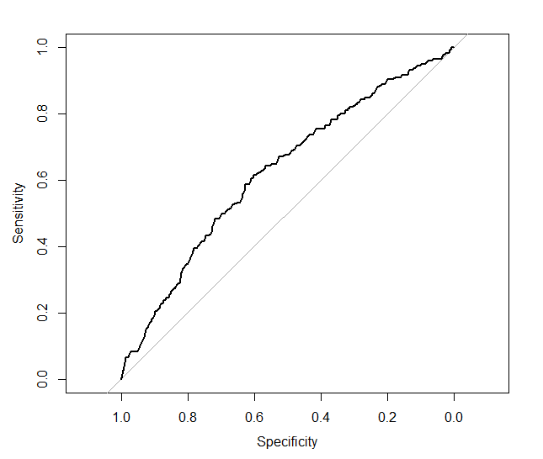

 | Area under the curve: 0.6235

